信用交易
融资融券市场交易数据统计(2024-09-20)

标的证券 | 融资融券余额（亿元） | 融资余额（亿元） | 融券余额（亿元） | 融资买入额（亿元） | 融资融券规模变化（亿元） | 融资余额增幅(‰) | 融券余额增幅(%)
统计数据 | 13,711.49 | 13,604.77 | 97.19 | 422.49 | -37.38 | -2.63 | -1.46
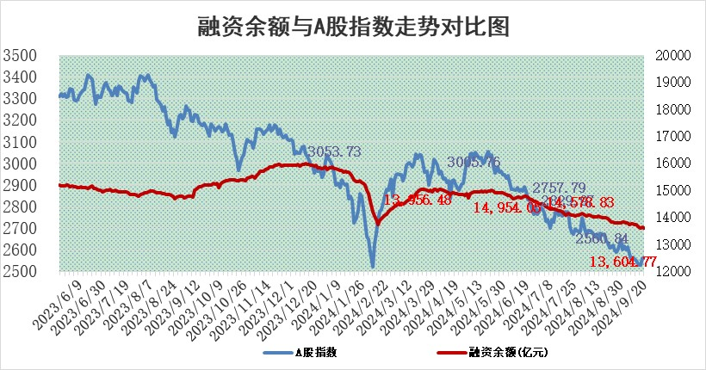

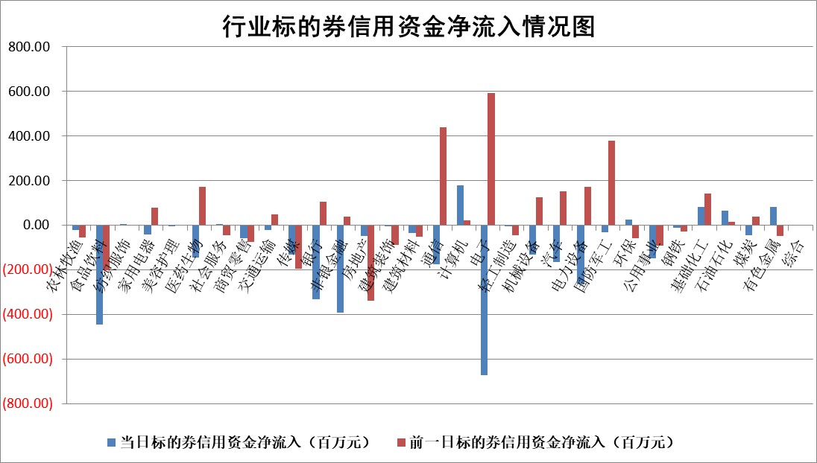

标的基金代码 | 标的基金简称 | 融资余额/市值(%) | 融资余额增幅(%) | 融资买入额/成交金额(%) | （融资余额净增额-融券余额净增额）/市值(‱) | 融券余额降幅(%) | ABS[（融资余额净增额-融券余额净增额）/市值净增额-1](%)
159902 | 华夏中小板ETF | 0.00 | 0.00 | 0.00 | 0.00 | 0.00 | 100.00
159915 | 易方达创业板ETF | 2.95 | -3.82 | 89842.52 | -11.58 | 6.83 | 107.56
159919 | 嘉实沪深300ETF | 0.68 | -1.04 | 3.52 | -0.44 | 35.82 | 100.19
159920 | 华夏恒生ETF | 34.21 | -0.04 | 9.60 | -1.48 | -0.46 | 103.24
159922 | 嘉实中证500ETF | 0.81 | -3.13 | 5.70 | -2.53 | 0.69 | 96.77
159925 | 南方沪深300ETF | 0.55 | -1.31 | 1.20 | -0.73 | 0.00 | 99.60
159928 | 消费ETF | 1.54 | -1.64 | 2.92 | -2.55 | 0.45 | 97.01
159934 | 易方达黄金ETF | 82.50 | -0.18 | 5.44 | -14.75 | 0.00 | 144.80
159939 | 全指信息技术ETF | 0.96 | -0.20 | 4.78 | -0.19 | 0.00 | 100.33
159940 | 全指金融地产ETF | 0.17 | -1.80 | 0.00 | -0.31 | 0.00 | 100.57
159995 | 半导体芯片ETF | 2.97 | -1.26 | 149.06 | -3.72 | 0.85 | 94.44
159997 | 天弘中证电子ETF | 2.37 | -2.96 | 2.70 | -7.24 | -0.26 | 70.53
159998 | 天弘中证计算机主题ETF | 0.92 | 4.21 | 0.08 | 3.72 | 0.00 | 85.17
510050 | 华夏上证50ETF | 3.49 | -1.63 | 145.09 | -6.12 | -25.68 | 106.56
510180 | 华安上证180ETF | 0.53 | 2.69 | 9.08 | 1.41 | 10.06 | 92.69
510880 | 华泰柏瑞红利ETF | 0.45 | -5.74 | 1.79 | -2.77 | -5.51 | 118.63
510900 | 易方达恒生H股ETF | 40.32 | -0.12 | 4.44 | -4.80 | 0.00 | 110.13
511010 | 5年期国债ETF | 1.83 | -4.06 | 0.41 | -7.74 | 0.00 | 106.78
511380 | 可转债及可交换债券ETF | 1.49 | 4.71 | 40.91 | 6.72 | 0.00 | 77.17
512000 | 全指证券ETF | 8.49 | 0.10 | 9.79 | 0.88 | 2.91 | 102.97
512010 | 沪深300医药卫生ETF | 7.54 | 1.46 | 77.28 | 10.86 | 1.28 | 119.13
512070 | 沪深300非银ETF | 2.06 | -1.35 | 93.11 | -2.82 | -0.17 | 105.61
512400 | 南方中证申万有色金属ETF | 1.90 | -7.86 | 0.80 | -16.60 | -2.62 | 127.73
512580 | 广发中证环保产业ETF | 1.19 | 0.67 | 0.06 | 0.79 | 0.00 | 100.97
512660 | 国泰中证军工ETF | 3.27 | 0.53 | 34.44 | 1.55 | -122.30 | 100.83
512800 | 华宝中证银行ETF | 13.57 | -0.24 | 2.80 | -5.75 | -11.00 | 104.15
512980 | 广发中证传媒ETF | 1.91 | -0.01 | 274.76 | -0.01 | 0.34 | 99.97
515030 | 华夏中证新能源汽车ETF | 2.91 | -1.64 | 7.04 | -4.80 | 1.05 | 95.24
515050 | 华夏中证5G通信主题ETF | 1.19 | 0.96 | 18.34 | 1.13 | 0.00 | 100.00
515070 | 华夏中证人工智能ETF | 3.78 | -0.59 | 1.71 | -2.25 | 0.00 | 100.00
标的股票比较指标 |  | 融资余额/流通A股市值(%) | 融资余额增幅(%) | 融资买入额/成交金额(%) | （融资余额净增额-融券余额净增额）/流通A股市值(‱) | 融券余额降幅(%) | ABS[（融资余额净增额-融券余额净增额）/流通A股市值净增额-1](%)
前十名标的个股 |  | 保力新 | 银之杰 | 青松建化 | 银之杰 | 棕榈股份 | 明月镜片
 |  | 亿利洁能 | 实朴检测 | 金博股份 | 实朴检测 | 华丽家族 | 招标股份
 |  | 江苏阳光 | 海立股份 | 阳光照明 | 诚迈科技 | 圣元环保 | 海森药业
 |  | 中南建设 | 江天化学 | 奥精医疗 | 采纳股份 | 红塔证券 | 科瑞思
 |  | 仁东控股 | 诚迈科技 | 莱克电气 | 金博股份 | 广西能源 | 瑞德智能
 |  | 容百科技 | 采纳股份 | 海锅股份 | 昆船智能 | 莱克电气 | 奥飞娱乐
 |  | 纽泰格 | 甘肃能源 | 燕麦科技 | 明月镜片 | 恒力石化 | 一博科技
 |  | 雅博股份 | 新泉股份 | 天承科技 | 创意信息 | 爱美客 | 杰美特
 |  | 齐峰新材 | 永信至诚 | 秦安股份 | 海立股份 | 南京银行 | 洽洽食品
 |  | 金博股份 | 明月镜片 | 青农商行 | 国中水务 | 美尔雅 | 北路智控
后十名标的个股 |  | 凯撒文化 | 老百姓 | 思林杰 | 兆讯传媒 | 我爱我家 | 贝隆精密
 |  | 惠程科技 | 兆讯传媒 | 恒通股份 | 老百姓 | 英力股份 | 嘉曼服饰
 |  | 广汇汽车 | 九鼎投资 | 海通证券 | 宜通世纪 | 大族数控 | 中润光学
 |  | 海印股份 | 星宇股份 | 国泰君安 | 麒麟信安 | 公牛集团 | 重庆啤酒
 |  | 盛屯矿业 | 宜通世纪 | 世荣兆业 | 斯莱克 | 新锐股份 | 天马科技
 |  | 江苏舜天 | 斯莱克 | 凯撒文化 | 西藏天路 | 芯联集成 | 北化股份
 |  | 威创股份 | 祥明智能 | 惠程科技 | 华泰股份 | 三元生物 | 亚通股份
 |  | 广电网络 | 招商公路 | 广汇汽车 | 亚通股份 | 安洁科技 | 弘信电子
 |  | 东旭光电 | 圣诺生物 | 海印股份 | 祥明智能 | 荣盛发展 | 华鑫股份
 |  | 东旭蓝天 | 华泰股份 | 盛屯矿业 | 联动科技 | 银之杰 | 经纬股份
说明：1.以上普通交易数据和信用交易数据皆以交易日收盘后数据为基准；2.上述标的证券总数据只计算标的证券市场总数据，不包括从标的证券中调出去标的证券数据，所以与交易所公布的总值略有不同； 3.上述行业采用申万一级行业分类；4.以上标的基金和标的个股中比较的6个指标值中：前5个（从左至右）为正向指标，值越大排名越靠前；第6个为逆向指标，值越小，排名越靠前；5.第6个指标中ABS[]表示求绝对值，其主要用于考量信用资金相对净流入对股价相对净变化的贡献程度；6.数据来源：wind，交易所。

 |  |  |  | 证券代码 | 新增融资余额 | 融资买入额 | 融资买入增幅前10
 |  | 1 | 西部建设 | 002302 | 80643953 | 177472374 | 41%
 |  | 2 | 天键股份 | 301383 | 27855096 | 56831811 | 39%
 |  | 3 | 井松智能 | 688251 | 7040854 | 13763946 | 27%
 |  | 4 | 国电电力 | 600795 | 116116226 | 151740647 | 23%
 |  | 5 | 华立科技 | 301011 | 9342856 | 31199107 | 23%
 |  | 6 | 捷邦科技 | 301326 | 9066090 | 22350547 | 22%
 |  | 7 | 海利尔 | 603639 | 19864834 | 35520613 | 20%
 |  | 8 | 华研精机 | 301138 | 7597460 | 13339451 | 16%
 |  | 9 | 鹏辉能源 | 300438 | 83773067 | 304558811 | 16%
 |  | 10 | 建科股份 | 301115 | 7106455 | 29879412 | 15%

